ORGANIGRAMA SDSCJ
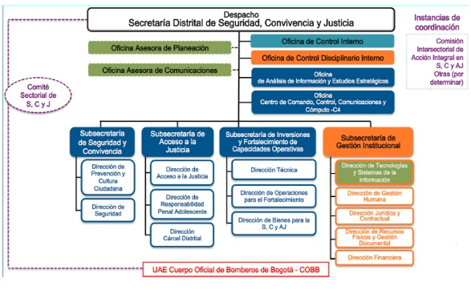

CENTRO ESPECIAL DE RECLUSIÓN

Plan Acción
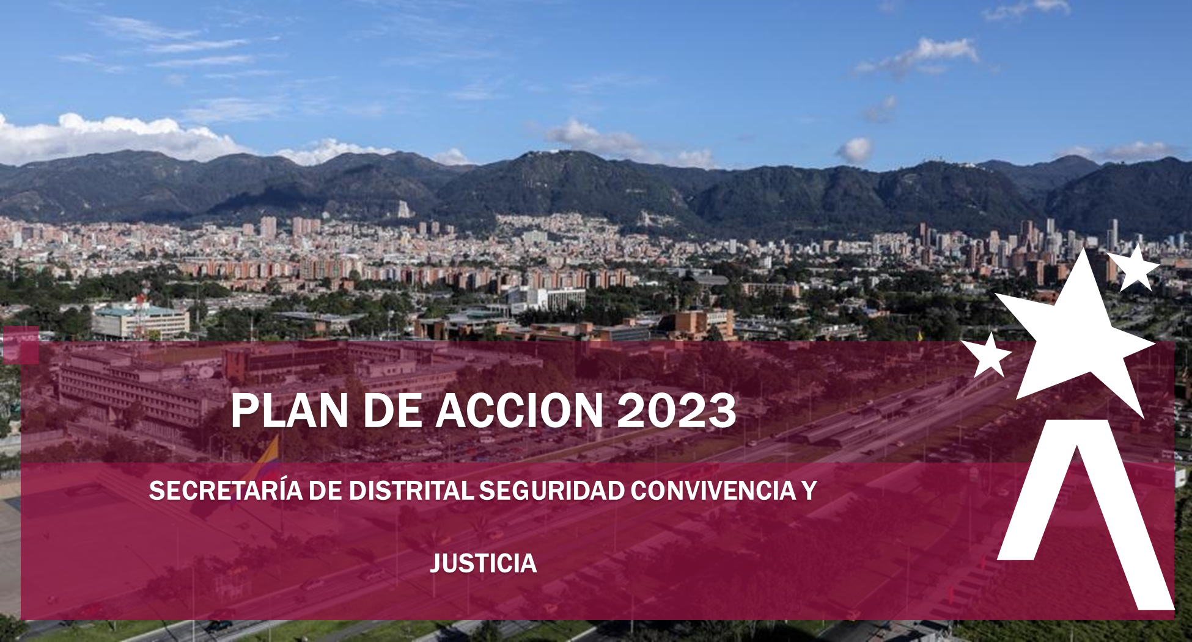

 |  |  | 119

 |  |  | 119

 | La Secretaria Distrital de Seguridad, Convivencia y Justicia (SDSSCJ) a continuación, presenta el Plan Operativo Anual (POA), el cual se formula para la presente vigencia 2023. Este Plan en la Secretaria Distrital de Seguridad, Convivencia y Justicia (SDSCJ), se convierte en el instrumento de Planeación Institucional a corto plazo, que contiene todas las metas anuales de cada una de las dependencias que hacen parte de la estructura organizacional de la Secretaria (Decreto Distrital 413 del 30 de septiembre de 2016), definiéndose además, la relación con los proyectos de inversión y las políticas del Modelo Integrado de Planeación y Gestión -MIPG-.

 | Es importante mencionar, que la elaboración del POA, se realizó de manera participativa con los servidores de la Secretaría, en espacios en donde se llevaron a cabo los análisis externos e internos, las debilidades, oportunidades, fortalezas, amenazas y riesgos que pueden llegar a incidir en el logro de los objetivos de los procesos planteados por la administración, y bajo el marco estratégico del Plan de Desarrollo Distrital 2020-2024 “Un Nuevo Contrato Social y Ambiental para la Bogotá del Siglo XXI”, los diferentes Planes Institucionales.

 | Dando cumplimiento a lo establecido en la Política de Transparencia y Acceso a la Información Pública y, en la Política de Participación Ciudadana, la SDSCJ presentó el Plan de Acción 2023 para comentarios de la ciudadanía. Este Plan de Acción está conformado por 119 metas, las cuales se pueden consultar en detalle en esta versión.

CONTROL DE CAMBIOS
Número de Versión | Fecha | Descripción
1 | 31/01/22 | El Plan Operativo se aprobó en el Comité Institucional de Gestión y Desempeño de la sesión ordinaria No. 01 del 2023 del 26 de enero de 2023
2 | 28/03/22 | Oficina Asesora de Comunicaciones: jefa de la OAC solicita el 18 de abril de 2023 reformular la Meta 4, dado que esta meta fue proyectada para todo el año y se superó en el primer trimestre 8884 nuevos seguidores, Este incremento de seguidores es mayor por las nuevas estrategias adoptadas por la OAC.
 |  | Centro de Comando, Control, Comunicaciones y Computo-C4: Mediante correo del 20 de abril de 2023, la Jefa del Centro de Comando, Control, Comunicaciones y computo, C4, informar que, se realizaron ajustes a los porcentajes de ejecución de las metas proyectadas en la actual vigencia, dado que el avance por parte de los contratistas progresa en sus actividades de manera ágil.
3 | 2023-06-30 | Se presentan los siguientes ajustes en el POA
 |  | Centro Especial de Reclusión CER: Se formula y se carga el informe de avance del segundo trimestre del Plan de Acción -POA de la SDSCJ de la vigencia 2023 el cual fue creado como Dirección mediante Decreto 589 de 2022.
 |  | Cárcel Distrital: El 11 de julio de 2023 se solicita la reprogramación de la Meta 3, debido la necesidad de crear documentos asociados al nuevo proceso Gestión Integral a las Personas Privadas de la Libertad y la creación de la caracterización proceso de Custodia y Vigilancia
 |  | Dirección Jurídica, Meta 5 ajuste porcentual de los avances programados para el tercer y cuarto trimestre relacionada con los procesos de contratación gestionados por la Dependencia Jurídica y Contractual, debido a la ley de garantías,
 |  | Oficina Asesora de Comunicaciones: La jefa de la OAC solicita el 23 de junio de 2023, cambiar la meta 7 del Plan de Acción POA 2023 por cuanto no fue posible lanzar la implementación de la Red Social YAMMER como nuevo canal de comunicación interna. esta será cambiada por una nueva plataforma (intranet como canal de comunicación interna)
 |  | Las Dependencias de la SDSCJ. tienen en cuenta las observaciones realizadas por la Oficina de Control Interno en el informe de seguimiento al Plan de Acción Anual (POA), con corte a 31 de marzo de 2023.

